提出用
■大阪府立中之島図書館来館者アンケート 実施期間令和5年6月12日～7月29日 41日間

配付数 |  | 1085枚
回収数 |  | 562人(うち、QRコード回答25人)
回収率 |  | 51.8%
Q1．本日の来館目的は何ですか（複数回答あり）
ア． | 図書の貸し出し・返却 |  |  | 158 | 28.1%
イ． | 図書・資料の閲覧・相談 |  |  | 183 | 32.6%
ウ． | 新聞室の利用 |  |  | 42 | 7.5%
エ. | 講座・講演会への参加 |  |  | 93 | 16.5%
オ. | 展示室の観覧 |  |  | 69 | 12.3%
カ. | 建物の見学・撮影 |  |  | 90 | 16.0%
キ. | カフェに来店 |  |  | 48 | 8.5%
ク. | 多目的スペースの利用申込 |  |  | 18 | 3.2% | 回収総数
ケ． | その他（下欄） |  |  | 10 | 1.8% | 562
その他 講座・イベント情報チェック、休憩利用、文具を買いに、いつか行ってみたいと思っていた

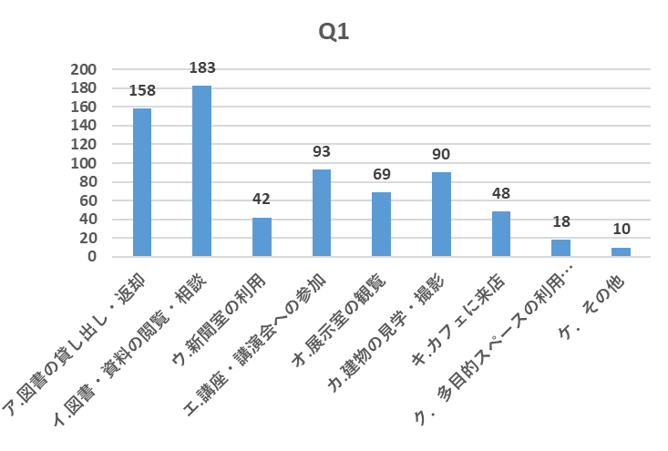

分析結果 | 図書館業務関連での来館者は、昨年度56.8％に対し今年度は68.2％に増加している。また、展示室の観覧が昨年度は7.4％に対し、今年度は12.3％、多目的スペースの利用申し込みも昨年度は0.3％に対して今年度は3.2％に増加している。

対応策 | 令和5年5月8日に新型コロナウイルス感染症が5類に移行し、日々の来館者数が増加傾向にある中で、スタッフ全員で様々な事態への対応を検討する。

Q2.本日の来館の感想はいかがでしたか
ア． | 満足 |  |  | 271 | 48.2%
イ． | ほぼ満足 |  |  | 197 | 35.1%
ウ． | どちらともいえない |  |  | 38 | 6.8%
エ. | やや不満 |  |  | 19 | 3.4%
オ. | 不満 |  |  | 12 | 2.1% | 回収総数
カ. | 未回答 |  |  | 25 | 4.4% | 562
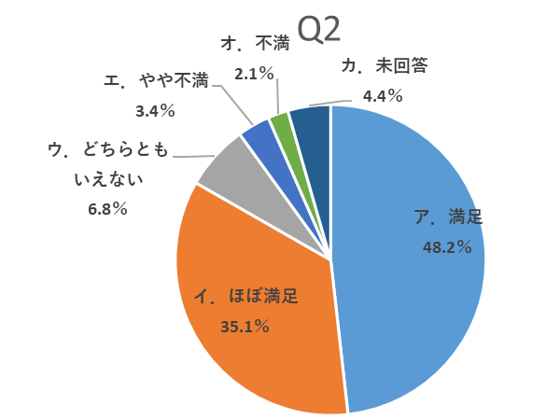

Q3.（Q2）で「エ.やや不満」「オ.不満」と答えられた方、よろしければその理由を 教えて下さい。

●初訪問の立場からすると館内の案内(表示、掲示、説明、案内すべて)不充分で分かりにくかった ●エレベーターもエスカレーターもない。バリアフリーになっていない●建物の老朽化を感じる ●無料駐車場がない●本が少ない様に感じた●応対が悪い●対応が遅い●読みたい本がない ●１７時を過ぎてしまい展示会に入れなかったため●自習室が廃止されていた ●日曜日休館なのはおかしいと思う●多くの資料を一人で独占している利用者がいた ●本の未整理(著者名あいうえお順に整理されているとありがたい）●冷房が強すぎるように感じる ●閲覧、貸出ししたい図書がなかった（書道関係の本）●ＣＡＤに関する本を増やして欲しい ●もっと専門書を置いてほしい。蔵書が少なすぎる●早く建築工事が終われば良いのだが ●アンケートに良かった点を書く項目があってほしかった●展示ケースのガラスが傷だらけ ●自習している人やスマホを見ている人など本来の用途以外の利用者が多い

分析結果 | 83.3％の来館者が「満足」「ほぼ満足」と回答している。

対応策 | 図書館業務に対する不満は引き続き図書館と共有して対応していく。

Q4.中之島図書館では館内で様々な文化事業（展覧会、講演会、セミナー、講座）を 開催していますがご存じでしたか。

ア． | 知っていた |  |  | 307 | 54.6%
イ． | 知らなかった |  |  | 241 | 42.9% | 回収総数
ウ． | 未回答 |  |  | 14 | 2.5% | 562
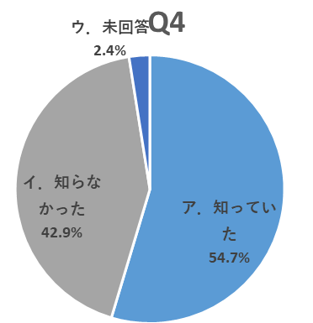
 |  |  |  | 分析結果
 |  |  |  | 「知っていた」が昨年度66％に対して今年度は54.6％と減少している。「知らなかった」が昨年度33％に対して今年度は42.9％と増加している。

 |  |  |  | 対応策
 |  |  |  | 沢山の方々に当館での文化事業を知っていただけるような広報を検討する

Q5.（Q4）で「ア.知っていた」と答えられた方へ、文化事業の情報を何でお知りに なりましたか。

ア． | 中之島図書館ホームページ |  |  |  | 123 | 40.1%
イ． | 指定管理者インフォメーションサイト |  |  |  | 11 | 3.6%
ウ． | 中之島図書館メールマガジン |  |  |  | 23 | 7.5%
エ. | チラシ |  |  |  | 78 | 25.4%
オ. | Twitter、Instagram等、SNS |  |  |  | 13 | 4.2%
カ. | 主催/共催からの情報提供 |  |  |  | 33 | 10.7%
キ. | 新聞 |  |  |  | 3 | 1.0% | 対象回答者数
ク. | 知人の紹介 |  |  |  | 23 | 7.5% | 307
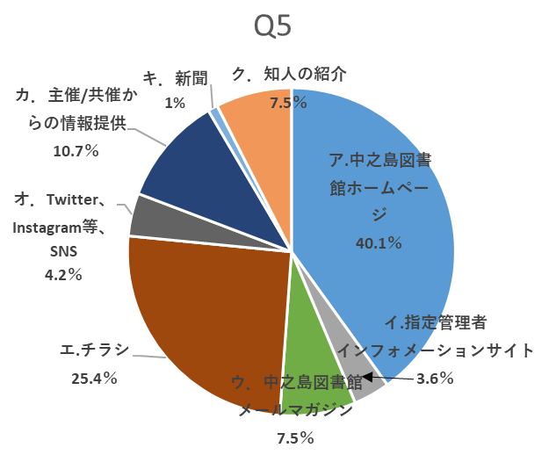
 |  |  |  |  | 分析結果
 |  |  |  |  | ほぼ半数が中之島図書館ホームページ、指定管理者インフォメーションサイト、中之島図書館メールマガジンから情報を得ている。その他、主催/共催からの情報提供が昨年度の5％から今年度は10.7％と増加している。

 |  |  |  |  | 対応策
 |  |  |  |  | 共催等の協力団体とも連携して 情報提供を拡大する。

Q6.（Q4）で「ア.知っていた」と答えられた方へ、今までに参加された文化事業 （展示会、講演会、セミナー、講座）があれば具体的に教えて下さい。

●大阪の文化の展示（江戸時代からの医学生のことを漫画とコラボして展示）生徒さんの作品展など●何年か前、手作りセミナーに参加したことがある●古文書講座●ナカノシマ大学●論語塾 ●大阪の歴史、文化、町あるき等●くずし字講座●寄席●京阪電車の展示●災害に関する展示 ●源氏物語の講座●銭湯の展示●江戸、明治の文芸(大阪文芸史)に詳しい人の講演●古い大阪の歴史●社史●各種展示鑑賞、講演会聴講●書庫見学●石井光子の講演会●福沢諭吉に関するイベント ●情報検索の講座、紙芝居の展示会●別館の月一回図書館勉強会●絵画の展示会●楠木新氏講演会 ●手話、江戸時代の文書読み方●似顔絵等の催し事●フリーペーパー中之島の展示●平安文学 ●ビジネス関係のセミナー●高校生の作品の展示●プレゼンテーション講座●読売新聞記者の講演 ●よしもと芸人から学ぶ英語学習●大阪の歴史、文化、町あるき等（タイトル）は覚えていない ●鉄道模型を展示した催し●新古典塾●本を読む力●大阪関連資料展示●オダサク展●大阪学講座 ●手作り石けん●ものつくりの展示会●新聞記者取材ノートの余白から●建築関係の展示 ●展示会(鉄道、万博、紙芝居etc.)●わらい飯哲夫さんの仏教講座に参加した。最近では楠木新さんの「定年後」も受講した●古地図●近世大坂のくらし●展示会は多数。●朗読劇 ●春野恵子師匠の浪曲 笑い飯哲夫の「仏教講座」●景観模型展●キャリアアップ講座 ●相愛大学 釈学長講演●クリスマスのコンサート

分析結果 | 継続開催の講座や展示の人気が安定している。

対応策 | 継続講座や展示に加えて、新しい企画を引き続き検討していく。

Q7.（Q5）で「エ.チラシ」と答えられた方へ、チラシはどこで入手されましたか。
ア． | 中之島図書館 |  |  |  | 57 | 73.1%
イ． | 他図書館 |  |  |  | 15 | 19.2%
ウ． | その他（下欄） |  |  |  | 6 | 7.7% | 対象回答者数
その他 天六の暮らし館、他施設 |  |  |  |  |  |  | 78
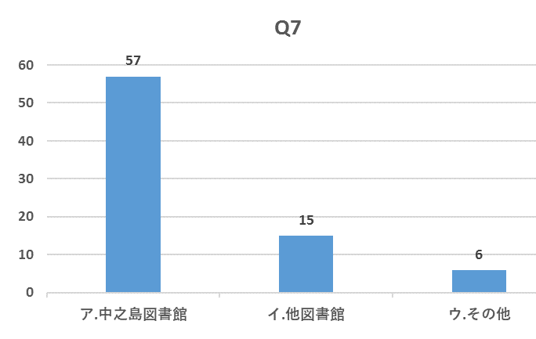
 |  |  |  |  | 分析結果
 |  |  |  |  | 73.１％が中之島図書館で入手している。その他での入手が昨年度は6.8％に対し、今年度は7.7％と増加している。

 |  |  |  |  | 対応策
 |  |  |  |  | その他の場所での配布も引き続き検討する。

Q8.どんな文化事業があったら参加してみたいと思われますか。（複数回答）
ア． | 普段見られない貴重な書籍や資料類の展示 |  |  |  |  | 237 | 42.2%
イ． | 大阪の歴史や文化に関する展示 |  |  |  |  | 246 | 43.8%
ウ． | 作家、画家、音楽家等、著名な文化芸術家の講演会 |  |  |  |  | 194 | 34.5%
エ. | 大阪の企業経営者の講演会 |  |  |  |  | 76 | 13.5%
オ. | 世界各地の歴史や文化に関する展示や講演会 |  |  |  |  | 124 | 22.1%
カ. | 音楽や工芸等を生で見聞きできる会 |  |  |  |  | 148 | 26.3% | 回収総数
キ. | その他（下欄） |  |  |  |  | 32 | 5.7% | 562
その他 ●何かを極めた人の講演会●中之島エリアの歴史●ファッションブランドとのコラボ ●占いが面白かった●落語、講談、浪曲を●Zoomなどの配信●建築物の活用について ●古文や漢文の読み方、源氏物語(古文)以外で 読み下し文ではなく、詩の解釈など ●今回の展示のような、将来起こりうる災害の歴史を知ることができると、歴史や文化等身近に感じられるため、参加してみたい。●古典の文化教室●図書館づくり●世界遺産の話 ●鉄道→ブルートレイン世界の博覧会、SLなど０系～現在のJRなどの歴史 ●中之島図書館ならではの資料の展示（詳しい解説付きで）●関西にある大学の教授の講演 ●江戸期の民間人の手紙の解説●中之島美術館との連携イベント・展示●古典の文化教室 ●日本の文化を読む講座。それを手本にした習字講座●企業経営者、工芸者の講演会●近代建築やまちづくりに関する講座●「ブラタモリ」的な大阪の魅力と歴史をともに考える講座 ●クラシックコンサートなども歴史ある建物で鑑賞したい●参加費がもう少し低額のもの ●①大阪出身の作家、著者などの年代別（明治・大正・昭和・平成）の特集②著者（ベストセラー作家を含む）の講演会、語りの会、参加対象年齢は５０才以上(小中高校生は保護者の同伴にて）、特に大阪関西地区出身の方々にて希望 ●様々な国の人々と交流しお互いの文化を理解できるようなイベント ●現在展示している古典籍の展示が興味深く展示の説明をしてくれるネットやスマホで聞ける音声があればいいと思う●実際に何か作るのを体験できるセミナー ●中之島図書館自体も含め、歴史的な資料等の保存事業の裏側を知る講座●中之島に関した講演、最新のビジネスや文化に触れるワークショップ

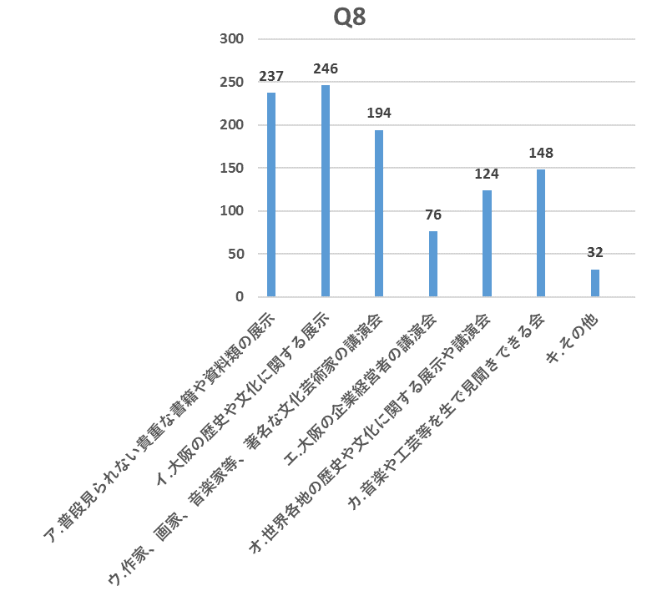

 |  |  |  |  | 分析結果
 |  |  |  |  | 大阪の歴史や文化に関する展示 や普段見られない貴重な書籍や資料類の展示への関心が高い。

 |  |  |  |  | 対応策
 |  |  |  |  | 展示に関連したトークイベントやワークショップ等より関心を高める企画を検討する。

Q9.（Q8）をお答えになった方へ、参加するとしたらどの時間帯がご都合が よろしいですか（複数回答）

ア． | 平日午前 9:00～12:00 |  |  | 71 | 12.6%
イ． | 平日午後13:00～17:00 |  |  | 168 | 29.9%
ウ． | 平日夜間18:00～21:00 |  |  | 103 | 18.3%
エ. | 土曜午前 9:00～12:00 |  |  | 96 | 17.1%
オ. | 土曜午後13:00～17:00 |  |  | 162 | 28.8%
カ. | 土曜夜間18:00～21:00 |  |  | 61 | 10.9%
キ. | 日曜・祝日午前 9:00～12:00 |  |  | 82 | 14.6% | 回収総数
ク. | 日曜・祝日午後13:00～17:00 |  |  | 99 | 17.6% | 562
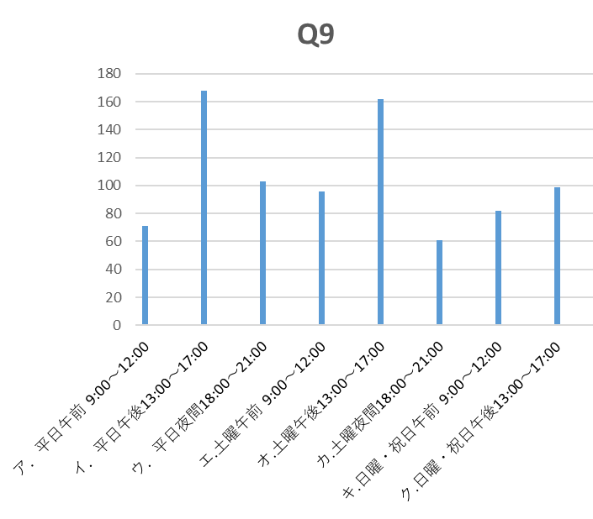

 |  |  |  |  | 分析結果
 |  |  |  |  | 平日午後13：00～17：00、 土曜午後13：00～17：00の 希望が多かった。

 |  |  |  |  | 対応策
 |  |  |  |  | 幅広い要望に応えられるよう、講座やイベント開催時間を検討する。

Q10.中之島図書館には有料で借りることができる「多目的スペース」があるのは ご存じでしたか。

ア． | 知っていた、借りたこともある |  |  |  | 14 | 2.5%
イ． | 知っていたが、借りたことはない |  |  |  | 102 | 18.2%
ウ． | 知らなかった |  |  |  | 357 | 63.5% | 回収総数
エ. | 未回答 |  |  |  | 89 | 15.8% | 562
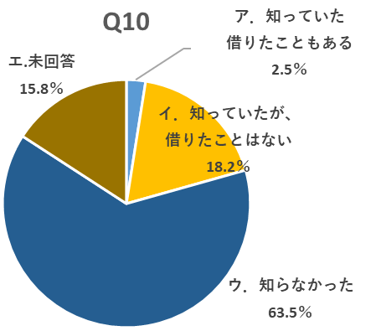
 |  |  |  |  | 分析結果
 |  |  |  |  | 「知らなかった」が昨年度の 62％に対して今年度は63.5％と、ほぼ横ばいとなっている。

 |  |  |  |  | 対応策
 |  |  |  |  | 引き続き新聞広告などの宣伝を 継続する。

Q11.（Q10）で「ア．知っていた、借りたこともある」と答えられた方へ、 利用された時の感想はいかがですか。

a. | 満足 |  |  | 14 | 100%
b. | ほぼ満足 |  |  | 0 | 0%
c. | どちらとも言えない |  |  | 0 | 0%
d． | やや不満 |  |  | 0 | 0% | 対象回答者数
e. | 不満 |  |  | 0 | 0% | 14
Q11
 | Q11
a.満足 | 14
ｂ.ほぼ満足 | 0
ｃ.どちらとも言えない | 0
ｄ.やや不満 | 0
e.不満 | 0
 |  |  |  |  | 分析結果
 |  |  |  |  | 100％の利用者が「満足」と 回答している。

 |  |  |  |  | 対応策
 |  |  |  |  | 引き続き満足頂けるサービスを 継続する。

Q12.（Q11）で「ｄ.やや不満」「e.不満」と答えられた方へ、よろしければ その理由を教えて下さい。

●回答無し

Q13.（Q10）で「イ．知っていたが、借りたことはない」と答えられた方へ、 なぜ、利用されなかったのですか。

a. | 借りる用件が無かった |  |  |  | 90 | 88.2%
b. | 希望日が取れなかった |  |  |  | 0 | 0%
c. | 部屋の大きさが合わなかった |  |  |  | 3 | 2.9%
d. | コストが合わなかった |  |  |  | 2 | 2.0%
e. | 希望する設備がなかった |  |  |  | 2 | 2.0% | 対象回答者数
f. | その他（コメント無し） |  |  |  | 5 | 4.9% | 102
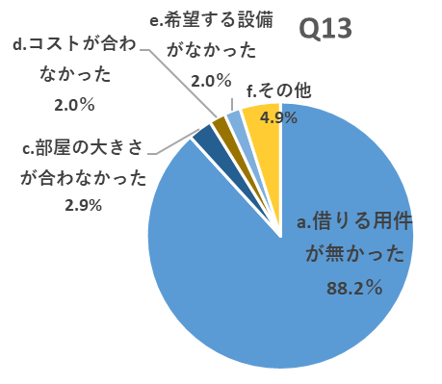
 |  |  |  | 分析結果
 |  |  |  | 「借りる用件が無かった」が 88.2％となっている。

 |  |  |  | 対応策
 |  |  |  | 今後も広報を継続する。

Q14. 館内の清掃はどうでしたか
ア. | 満足 |  |  | 267 | 47.5%
イ． | ほぼ満足 |  |  | 178 | 31.7%
ウ． | どちらとも言えない |  |  | 27 | 4.8%
エ． | やや不満 |  |  | 3 | 0.5%
オ． | 不満 |  |  | 1 | 0.2% | 回収総数
カ． | 回答無し |  |  | 86 | 15.3% | 562
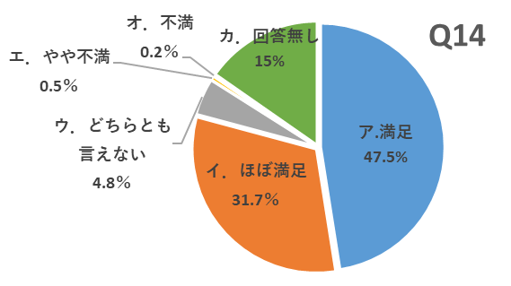

Q15.（Q14）で「エ.やや不満」「オ.不満」と答えられた方へ、よろしければ その理由を教えて下さい。

●壁がはがれている。においがする●空調の音が静かではない●ゴミ箱がない ●もう少し壁や廊下の緑色のきれいなところの補修をするとよいと思う ●今時トイレやエレベーターぐらいきっちりやらんと ●1階のトイレの窓辺りにほこりがたまっていたので見えない ●夏場なのでにおいが気になった ●満足ですが自習中に出た消しゴムのかすを捨てられるゴミ箱があると嬉しい

分析結果 | 来館者の79.2％が「満足」「ほぼ満足」で、昨年度（74％）から5.2％増加 している。

対応策 | ゴミ箱の設置等は要望を踏まえ図書館と共有し検討する。

Q16.受付、警備、清掃スタッフの対応はどうでしたか。
ア. | 満足 |  |  | 238 | 42.3%
イ． | ほぼ満足 |  |  | 172 | 30.6%
ウ． | どちらとも言えない |  |  | 54 | 9.6%
エ． | やや不満 |  |  | 9 | 1.6%
オ． | 不満 |  |  | 1 | 0.2% | 回収総数
カ． | 回答無し |  |  | 88 | 15.7% | 562
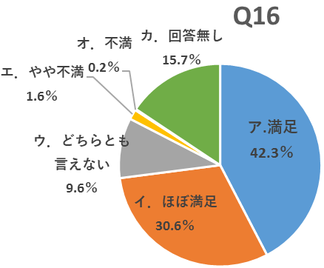
 |  |  |  |  | 分析結果
 |  |  |  |  | 「満足」「ほぼ満足」が72.9％となっている（昨年度74％）。

 |  |  |  |  | 対応策
 |  |  |  |  | 来館者への挨拶等、満足度の向上に繋がるようスタッフに再度周知徹底する。

Q17.（Q16）で「エ.やや不満」「オ．不満」と答えられた方へ、よろしければその理由 由を教えて下さい。

●図書館利用のマナーが悪い利用者への注意が足りない●フタつきのペットボトルがOKなら、コンビニやコーヒショップで買えるフタ付きのカップ入りのコーヒーもＯＫにして欲しい●制服が建物の雰囲気とあっていない●洋式トイレの数が少ない ●特に警備に嫌な対応をされた●あいさつをする人が非常に少ない

Q18．中之島図書館では、文化事業（展示、講座、セミナー等）や設備（警備・清掃）、貸館等の業務を指定管理者ShoPro・長谷工・TRC共同事業体が運営していますがご存じでしたか。

ア. | 知っていた |  |  | 97 | 17.2%
イ． | 知らなかった |  |  | 354 | 63.0% | 回収総数
ウ． | 回答無し |  |  | 111 | 19.8% | 562
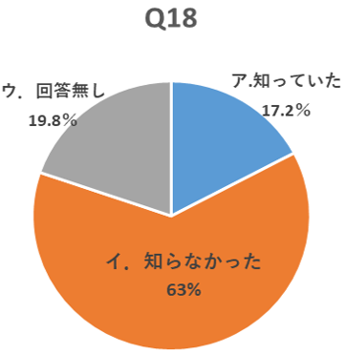
 |  |  |  | 分析結果
 |  |  |  | 「知っていた」が17.2％で、昨年度の14％から3.2％増加している。

 |  |  |  | 対応策
 |  |  |  | 大阪府立中之島図書館指定管理者 ShoPro・長谷工・TRC共同事業体の事業内容を認識してもらう方策を引き続き検討する。

Q19. 最後にあなたのことをお聞かせ下さい。
【年齢】
ア． | １０代以下 |  | 8 | 1.4%
イ． | ２０代 |  | 42 | 7.5%
ウ． | ３０代 |  | 40 | 7.1%
エ. | ４０代 |  | 47 | 8.4%
オ. | ５０代 |  | 121 | 21.5%
カ. | ６０代 |  | 133 | 23.7%
キ. | ７０代以上 |  | 104 | 18.5% | 回収総数
ク. | 回答無し |  | 67 | 11.9% | 562
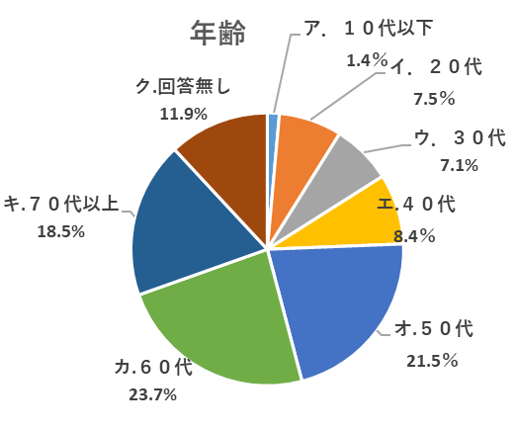
 |  |  |  |  | 分析結果
 |  |  |  |  | 50代以上の割合は63.7％で、 昨年度（54％）より9.7％増加している。

 |  |  |  |  | 対応策
 |  |  |  |  | 若年層が関心を持てる展示や 講座なども増やす。

【居住地】
ア． | 大阪市内 |  |  |  |  | 224 | 39.8%
イ． | 大阪府内（大阪市を除く） |  |  |  |  | 136 | 24.2%
ウ． | 大阪府の近隣県（兵庫・京都・奈良・和歌山・三重・滋賀） |  |  |  |  | 96 | 17.1%
エ. | その他（下欄） |  |  |  |  | 37 | 6.6%
オ. | 回答無し |  |  |  |  | 69 | 12.3%
エ.その他 東京都（15）、神奈川県（6）、福岡県（4）、千葉県（3）、埼玉県（2） 石川県、富山県、四国、岐阜県、広島県、岡山県、台湾

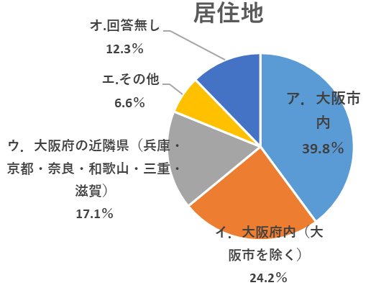
 |  |  |  |  | 分析結果
 |  |  |  |  | 利用者の64.0％が大阪府民である。（昨年度は62％）

 |  |  |  |  | 対応策
 |  |  |  |  | 観光客や初来館の方にも楽しめるイベントや展示を引き続き企画検討する。

【中之島図書館への来館頻度は】
ア． | 毎日 |  |  | 4 | 0.7%
イ． | 週3～4回 |  |  | 17 | 3.0%
ウ． | 週1～2回 |  |  | 59 | 10.5%
エ. | 月に2～3回程度 |  |  | 101 | 18.0%
オ. | 月に1回程度 |  |  | 72 | 12.8%
カ. | 年に数回程度 |  |  | 88 | 15.7%
キ. | 年に1回程度 |  |  | 26 | 4.6%
ク. | 初めて |  |  | 122 | 21.7% | 回収総数
ケ. | 回答無し |  |  | 73 | 13.0% | 562

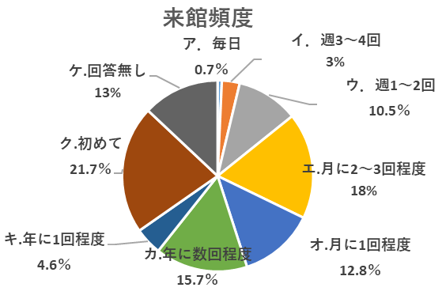
 |  |  |  |  | 分析結果
 |  |  |  |  | 初めて来館した方が21.7％と 一番多かった。

 |  |  |  |  | 対応策
 |  |  |  |  | 初めて来館の方や継続来館されている方々にまた来たいと楽しんで頂けるイベントや展示等を企画検討する。

来館頻度から分析

【中之島図書館への来館頻度は】
ア． | 毎日 |  |  | 4 | 0.7% |  | 常連 ア～ウ 80人
イ． | 週3～4回 |  |  | 17 | 3.0%
ウ． | 週1～2回 |  |  | 59 | 10.5%
エ. | 月に2～3回程度 |  |  | 101 | 18.0%
オ. | 月に1回程度 |  |  | 72 | 12.8%
カ. | 年に数回程度 |  |  | 88 | 15.7%
キ. | 年に1回程度 |  |  | 26 | 4.6% |  | 初めて 122人
ク. | 初めて |  |  | 122 | 21.7%
ケ. | 回答無し |  |  | 73 | 13.0%
 |  |  |  | 回収数 562

Q1．本日の来館目的は何ですか【常連 （80人）】
ア． | 図書の貸し出し・返却 |  |  | 40 | 50%
イ． | 図書・資料の閲覧・相談 |  |  | 41 | 51.2%
ウ． | 新聞室の利用 |  |  | 17 | 21.3%
エ. | 講座・講演会への参加 |  |  | 3 | 3.8%
オ. | 展示室の観覧 |  |  | 7 | 8.8%
カ. | 建物の見学・撮影 |  |  | 2 | 2.5%
キ. | カフェに来店 |  |  | 0 | 0%
ク. | 多目的スペースの利用申込 |  |  | 2 | 2.5%
ケ． | その他 |  |  | 5 | 6.3%
 |  |  |  | 複数回答

【初めて（122人）】
ア． | 図書の貸し出し・返却 |  |  | 7 | 5.7%
イ． | 図書・資料の閲覧・相談 |  |  | 28 | 23%
ウ． | 新聞室の利用 |  |  | 2 | 1.6%
エ. | 講座・講演会への参加 |  |  | 18 | 14.8%
オ. | 展示室の観覧 |  |  | 25 | 20.5%
カ. | 建物の見学・撮影 |  |  | 53 | 43.4%
キ. | カフェに来店 |  |  | 25 | 20.5%
ク. | 多目的スペースの利用申込 |  |  | 3 | 2.5%
ケ． | その他 |  |  | 3 | 2.5%
 |  |  |  | 複数回答

常連
ア・図書の貸し出し・返却 |  |  | 40 | 0.5
イ・図書・資料の閲覧・相談 |  |  | 41 | 0.512
ウ・新聞室の利用 |  |  | 17 | 0.213
エ・講座・講演会への参加 |  |  | 3 | 0.038
オ・展示室の観覧 |  |  | 7 | 0.088
カ・建物の見学・撮影 |  |  | 2 | 0.025
キ・カフェに来店 |  |  | 0 | 0
ク・多目的スペースの利用申込 |  |  | 2 | 0.025
ケ・その他 |  |  | 5 | 0.063
初めて
ア・図書の貸し出し・返却 | 7 | 0.057
イ・図書・資料の閲覧・相談 | 28 | 0.23
ウ・新聞室の利用 | 2 | 0.016
エ・講座・講演会への参加 | 18 | 0.148
オ・展示室の観覧 | 25 | 0.205
カ・建物の見学・撮影 | 53 | 0.434
キ・カフェに来店 | 25 | 0.205
ク・多目的スペースの利用申込 | 3 | 0.025
ケ・その他 | 3 | 0.025

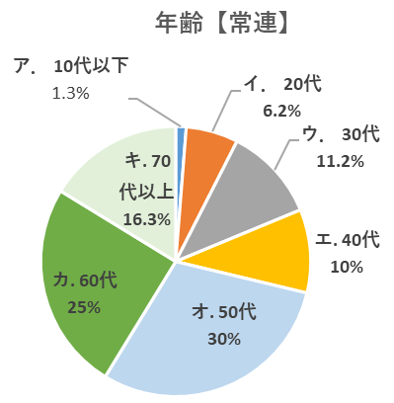
Q19【年齢】常連（80人）
ア． | １０代以下 |  | 1 | 1.3%
イ． | ２０代 |  | 5 | 6.2%
ウ． | ３０代 |  | 9 | 11.2%
エ. | ４０代 |  | 8 | 10.0%
オ. | ５０代 |  | 24 | 30.0%
カ. | ６０代 |  | 20 | 25.0%
キ. | ７０代以上 |  | 13 | 16.3%
ク. | 回答無し |  | 0 | 0.0%

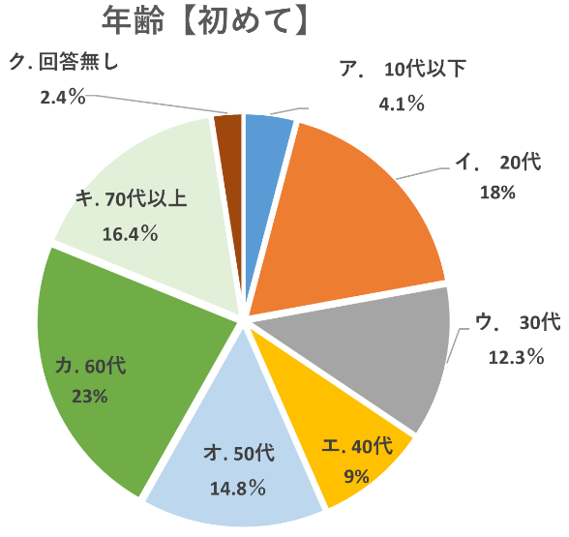
【年齢】初めて（122人）
ア． | １０代以下 |  | 5 | 4.1%
イ． | ２０代 |  | 22 | 18.0%
ウ． | ３０代 |  | 15 | 12.3%
エ. | ４０代 |  | 11 | 9.0%
オ. | ５０代 |  | 18 | 14.8%
カ. | ６０代 |  | 28 | 23.0%
キ. | ７０代以上 |  | 20 | 16.4%
ク. | 回答無し |  | 3 | 2.4%

